理论
1、图像反转 | s=L-1-r | s:输出像素值 L：灰度级数 r:输入像素值
2、对数变换 | s=logv+1(1+v*r/(L-1))*(L-1) | s：输出像素值 v:增益因子 r:输入像素值 L：灰度级数
3、幂律变换 | s=(L-1)*(r/(L-1))γ | s：输出像素值 r:输入像素值 L：灰度级数 γ:增益因子
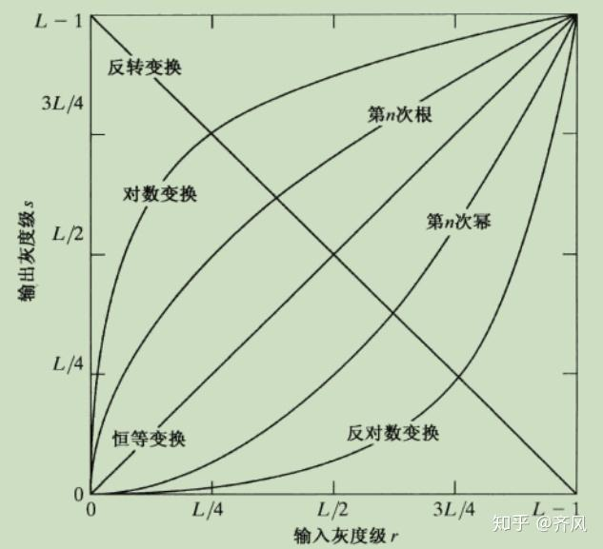
 |  |  | v | γ
 |  |  | 10 | 2

 | https://www.geogebra.org/calculator/qpqx6rmk

